PASAPORTE
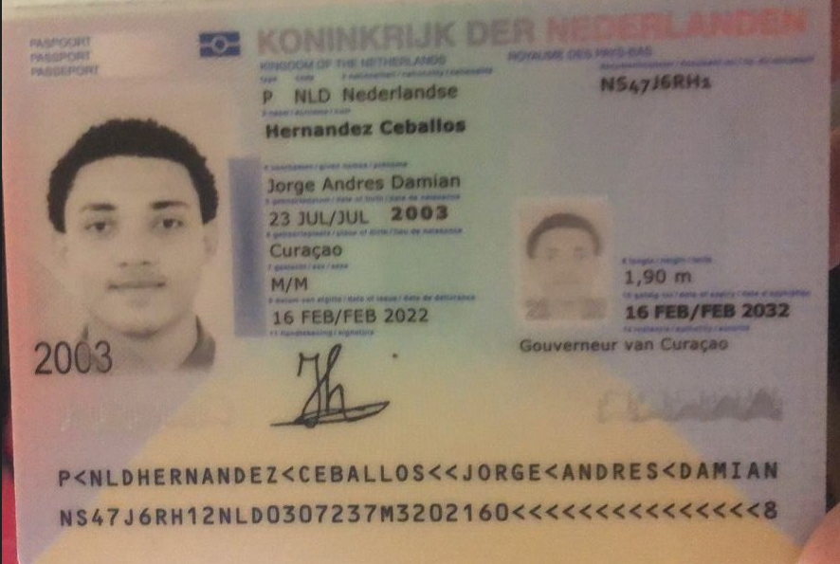
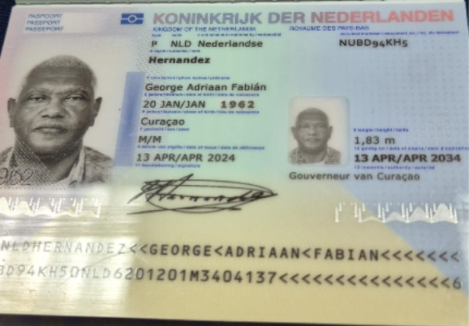

 |  | Nombre 1 | George
Nombre 1 | Jorge | Nombre 2 | Adriaan
Nombre 2 | Andres | Nombre 3 | Fabian
Nombre 3 | Damian | Apellido | Hernandez
Apellido 1 | Hernandez | Genero | Masculino
Apellido 2 | Ceballos | Pasaporte | NUBD94KH5
Genero | Masculino | Fecha de nacimiento | 20 de enero del 1962
Pasaporte | NS47J6RH1 | Edad | 64
Fecha de nacimiento | 2003-07-23 | Estado civil | Con pareja
Edad | 23 | Dirección | Kaya Kiwa #30
Estado civil | Soltero | País | Curazao
Dirección | Saint Cloud, Minnesota. | Email: | g_hernandez62@yahoo.com
País | Estados Unidos | Teléfono | 599 95681193
Email: | 2003jhernandez@gmail.com | Profesión | Contador
Teléfono | 1 320 2918846 | RH | A+
Profesión | CIBERSEGURIDAD | Seguro | Tengo del SVB
RH | A+ | Peso | 105 kg
Seguro | SVB - Health Partners | Altura | 1.83
Peso | 102 kg | Idioma | Español, Holandes
Altura | 190 cm
Idioma | Español - Ingles
Realizo videoentrevista con Dr Marcos
Salud | Paciente masculino de 22 años que realiza consulta médica virtual previa a viaje de turismo médico en Colombia, presentando síntomas de dolor musculoesquelético generalizado, fatiga, dificultad para realizar actividades físicas leves, dolor bilateral de rodillas al subir y bajar escaleras, dolor lumbar y dolor en pecho lado izquierdo. También refiere: • Taquicardia y aumento de frecuencia respiratoria asociados a sedentarismo. • Alteraciones neurocognitivas intermitentes y dificultad en memoria a corto plazo. • Estilo de vida sedentario. • Estreñimiento crónico y hábitos intestinales irregulares. • Poliuria. • Antecedente de exposición laboral a fibras de amianto durante aproximadamente 3 años. • Sobrepeso con IMC de 29.89 kg/m². | Salud | HTA
Estadia |  |  | Diabetes tipo 2
 |  | Estadia

PAGOS GEORGE
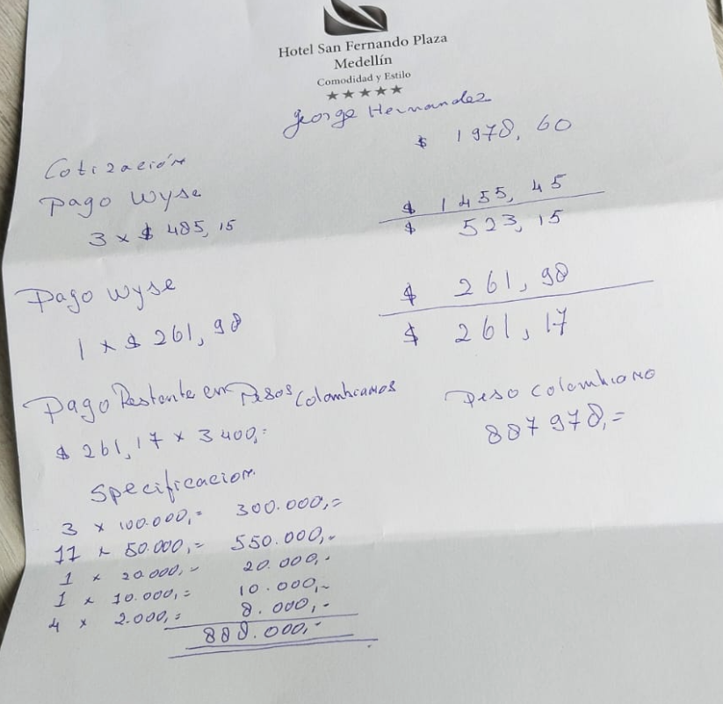
 |  |  |  |  | Pirmera cotizacion con todos los servicios, incluido cambio de vuelo | 1978.60
 |  |  |  |  | Cotizacion Cirugia CISTOSTOMIA | 1376.50
 |  |  |  |  |  | 3355.10

PAGO RVA282-3 GEORGE | $1,978.60 | WISE | $485.15 | 2026-06-25
 |  | WISE | $485.15 | 2026-06-25
 |  | WISE | $485.15 | 2026-06-25
 |  | WISE | $255.19 | 2026-06-25
 |  | TOTAL | $1,710.64
 |  | SALDO PAGA EN PESOS | $267.96
 |  |  |  | SALDO LIQUIDÓ
 | YENNY | $887,978 | PAGA EN PESOS | 261.17

PAGO RVA282-4 GEORGE | $1,376.50 | WISE | $485.15 | 2026-07-03
 |  | WISE | $485.15 | 2026-07-03
 |  |  | $406.20
 |  |  | $970.30

 | TOTAL EN WISE | $2,680.94

PAGO RVA282-3-JORGE

COSTEO VIDEO LLAMADA ANDRES
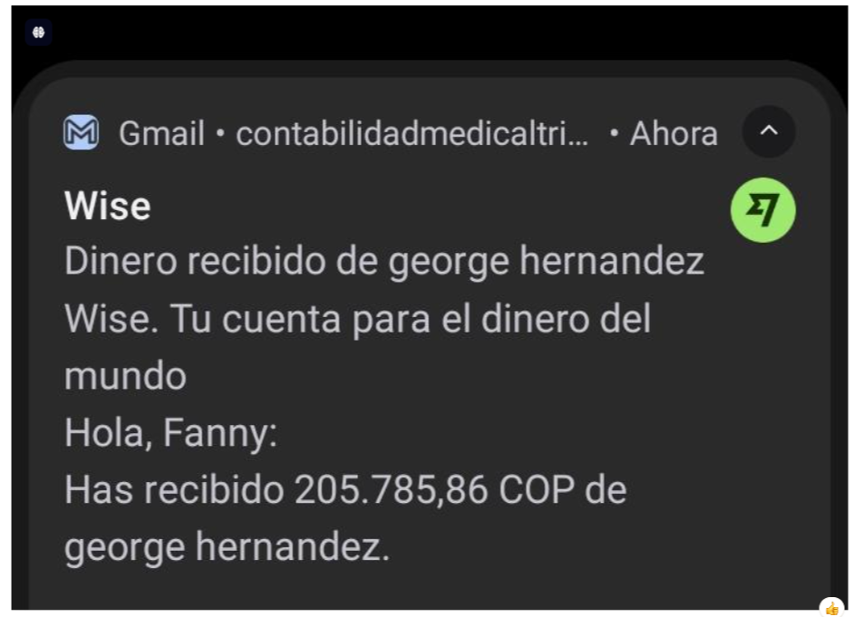
 |  |  |  |  |  |  |  |  | Libro diario contable |  | Libro diario contable
ARCHIVO DE DOCUMENTOS MÉDICOS | PAGOS-FACTURA | RESERVAS Y CONFIRMACION | SERVICIOS | PROVEEDOR | CANTIDAD | PRECIO UNITARIO EN DOLARES | PASAJERO 1 PRECIO EN DOLARES | PAGOS EN PESOS | RETENCIÓN EN LA FUENTE | PAGO TOTAL | PAGOS
 |  |  |  |  |  |  |  |  |  |  | PROVEEDOR - NOMBRE COMERCIAL | Fecha del pago | Valor del pago | Forma de pago de donde salió el dinero | Tipo de movimiento | Comentarios
ARCHIVADO | DSM 381 | CONFIRMADA | Entrevista con Medicina Funcional virtual de control Dr. Marcos | Marcos Yepes | 1 unidad | $60 | $60 | $180,000 | $7,200 | $172,800 | Marcos Yepes | 2026-04-20 | $172,800 | JURIDICA BANCOLOMBIA | TRANSFERENCIA BANCARIA

CONFIRMACION JORGE
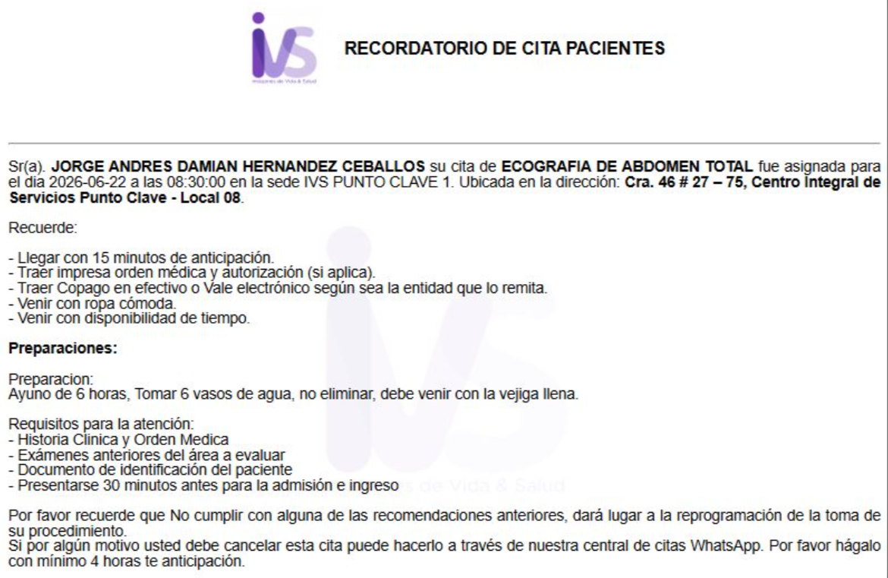
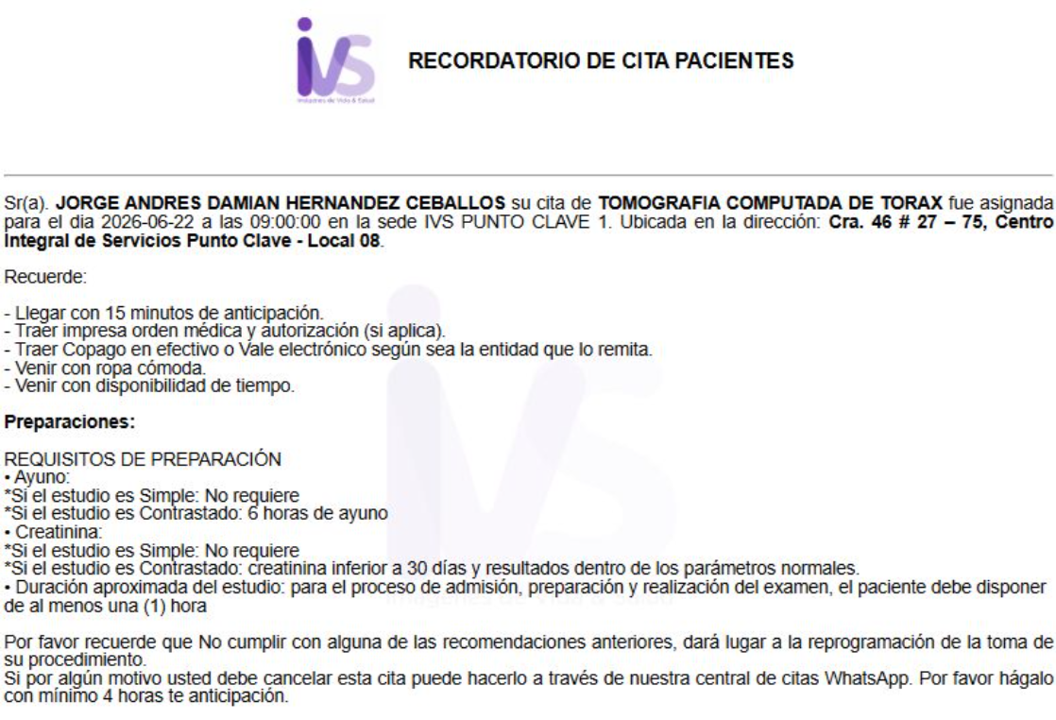
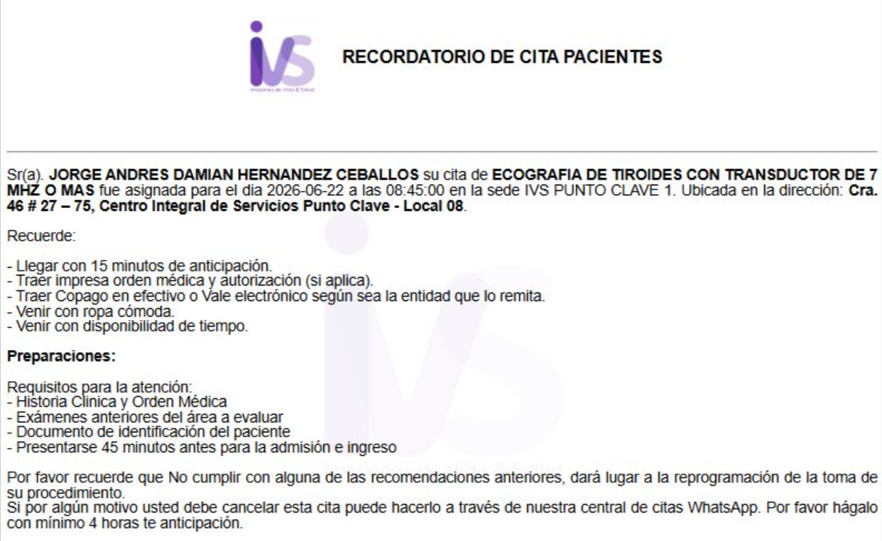
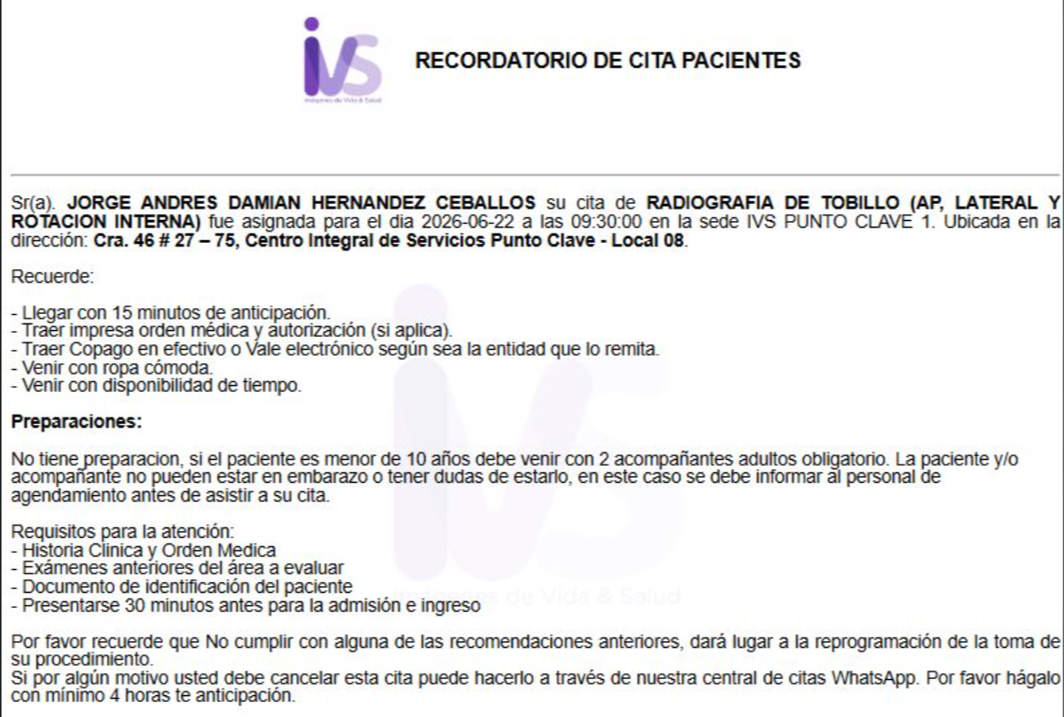
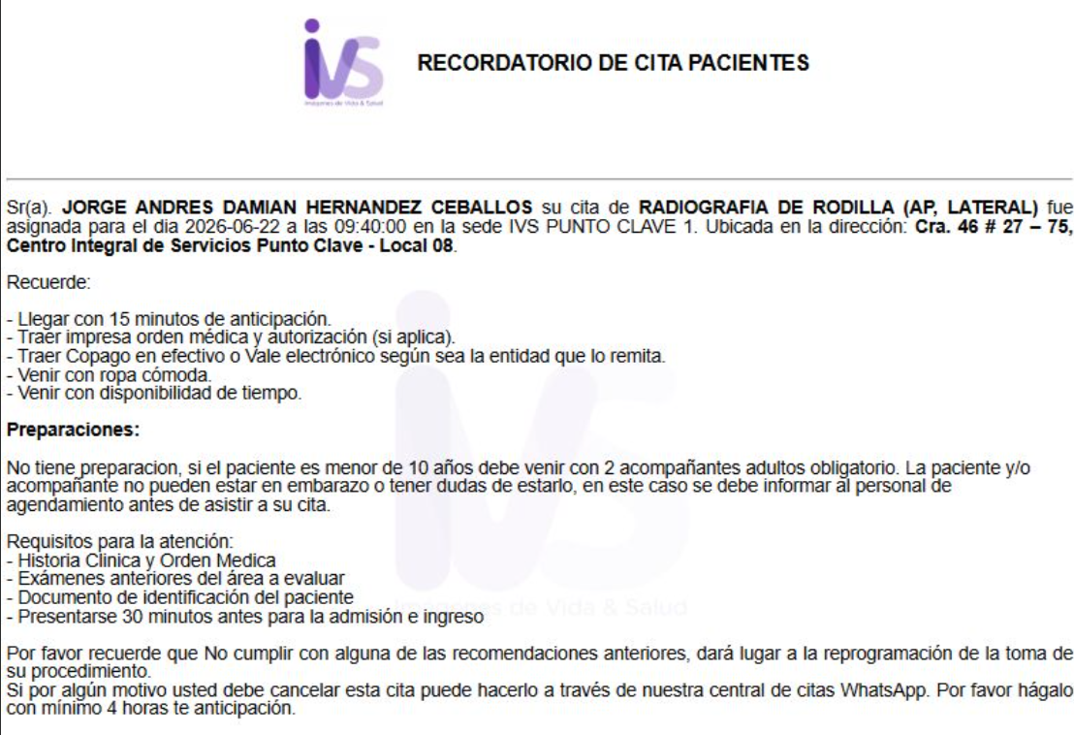
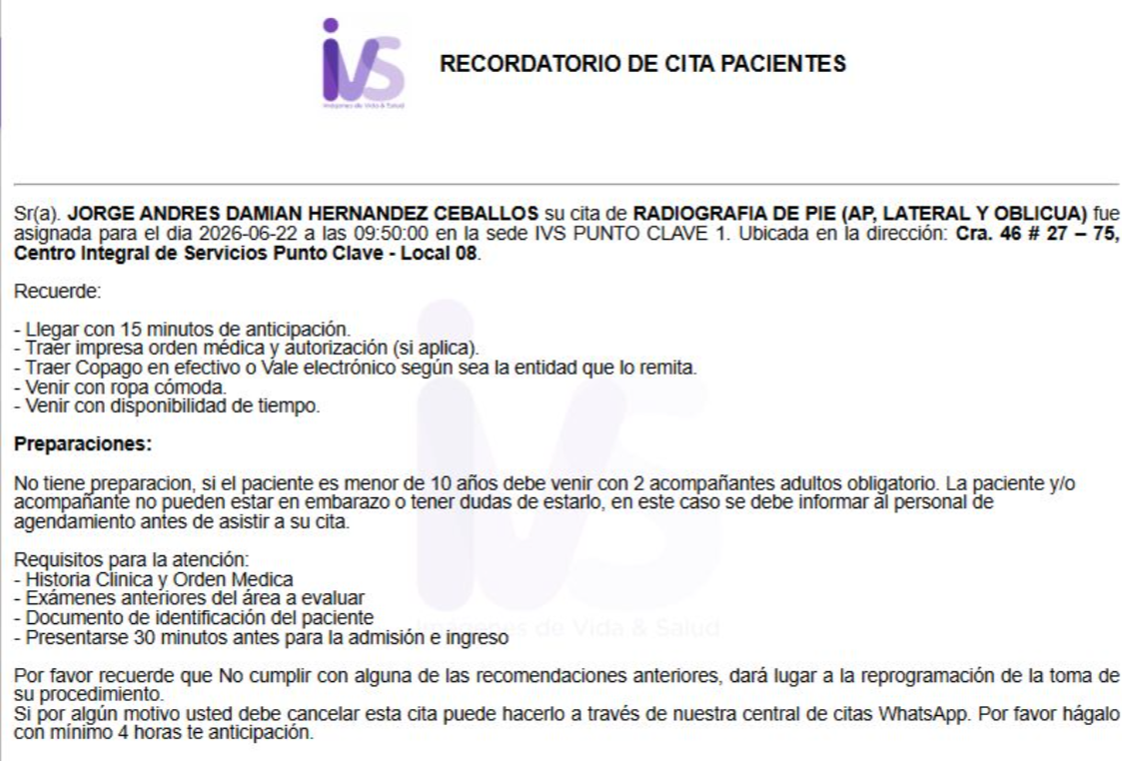

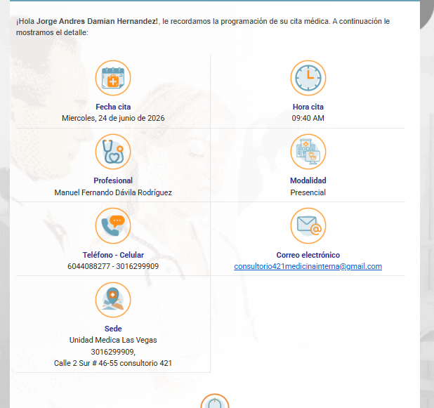
INCARE CONFIRMACION CITA | CITA FISIATRIA | CITA INTERNISTA
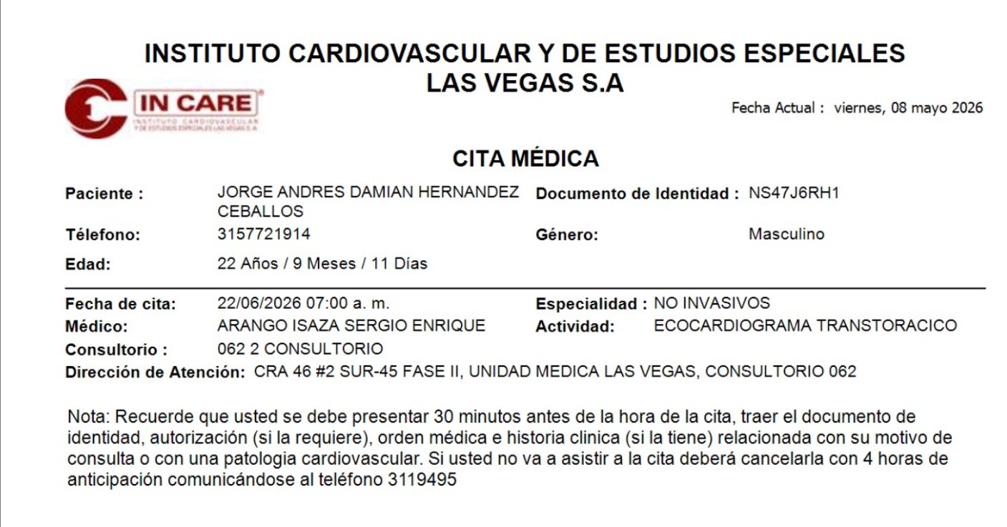
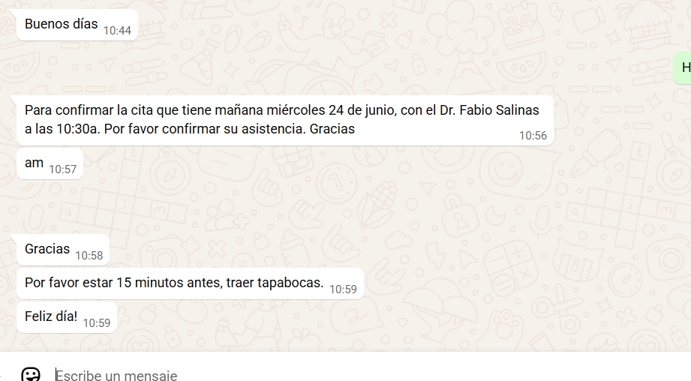

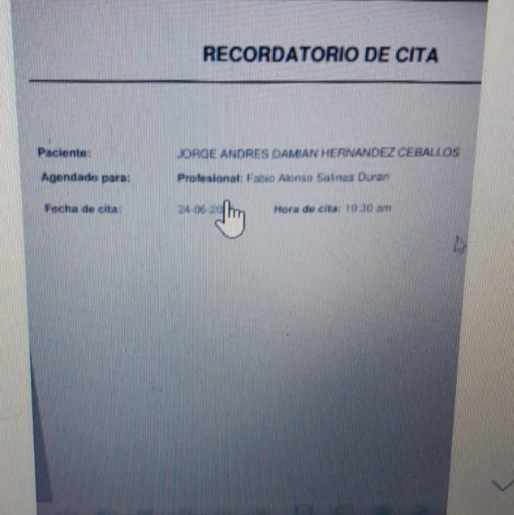

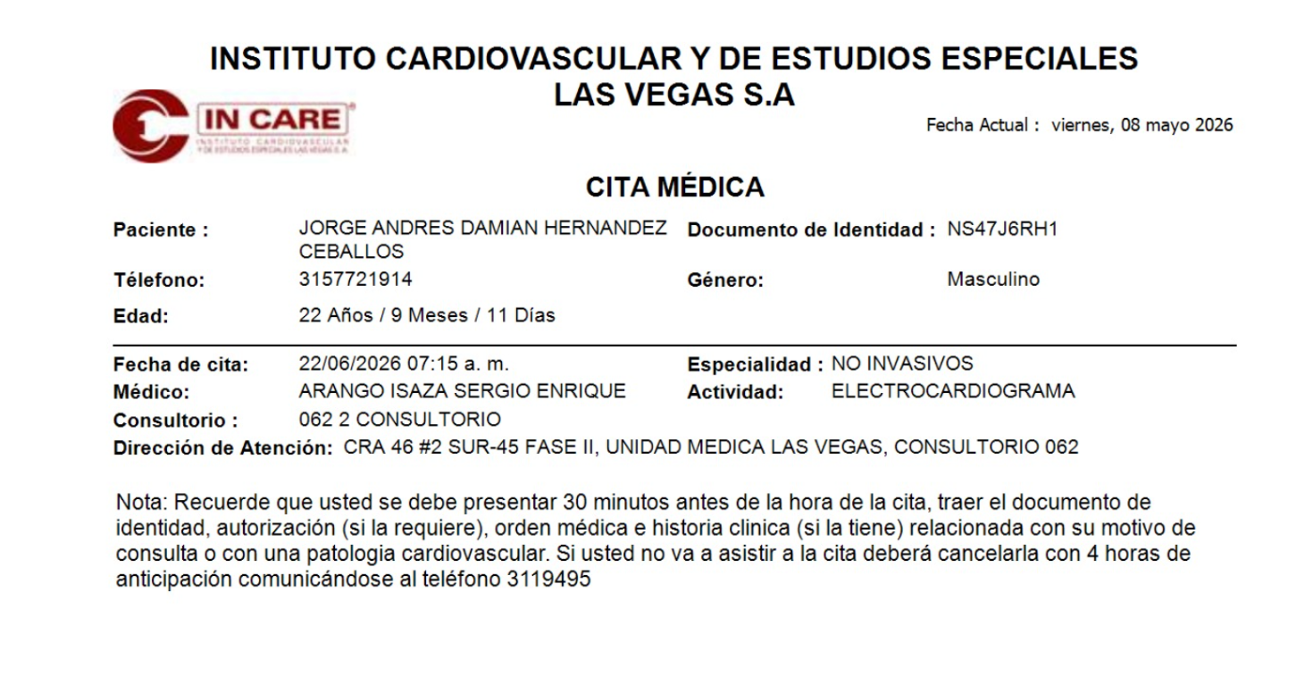

 | CITA ORTOPEDIA | CITA NEUMOLOGIO
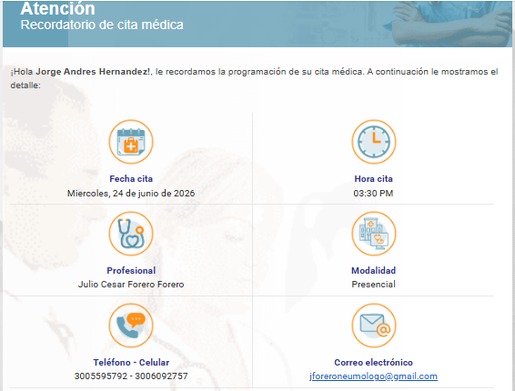

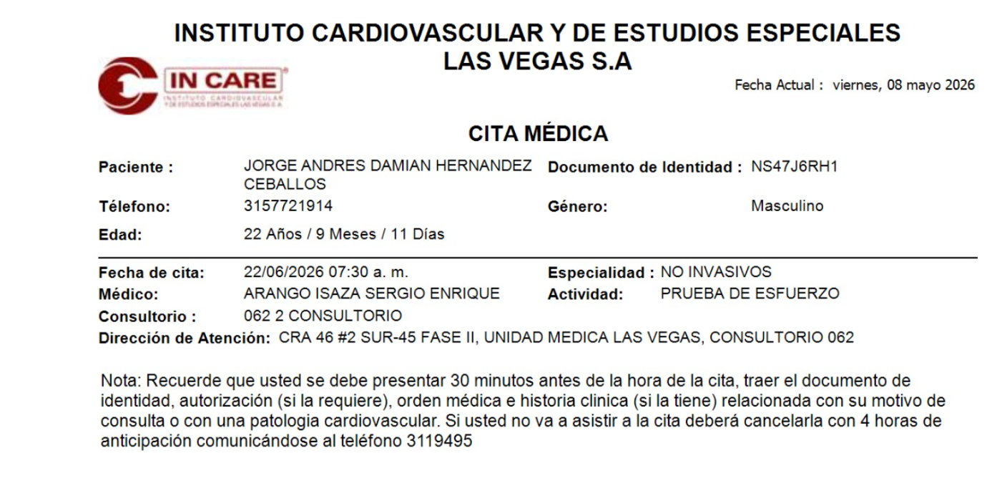

IVS CONFIRMACION CITA

CONFIRMACION GEORGE
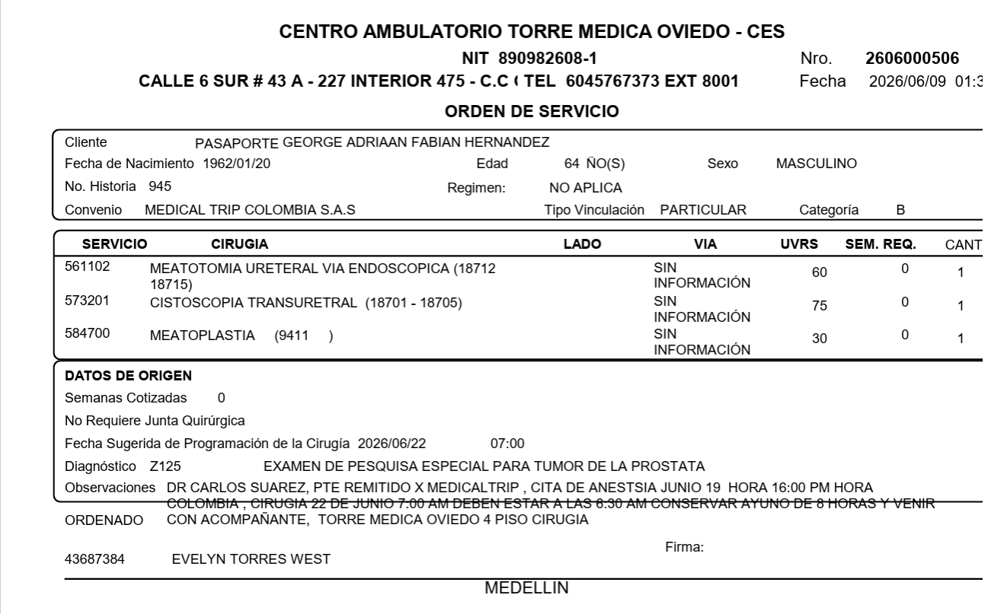
 | VIDEO LLAMADA ANESTESIÓLOGO | TARROS Y SHIP | CITA CONTROL DE PROCEDIMIENTO QUIRURGICO
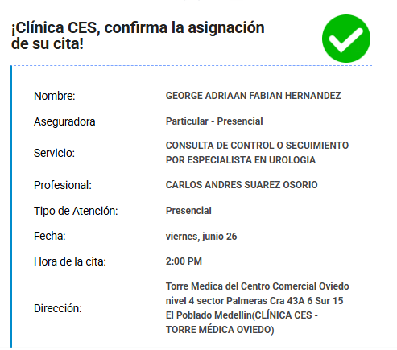
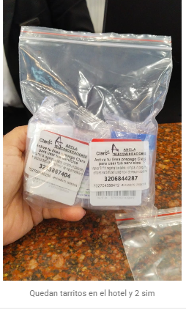
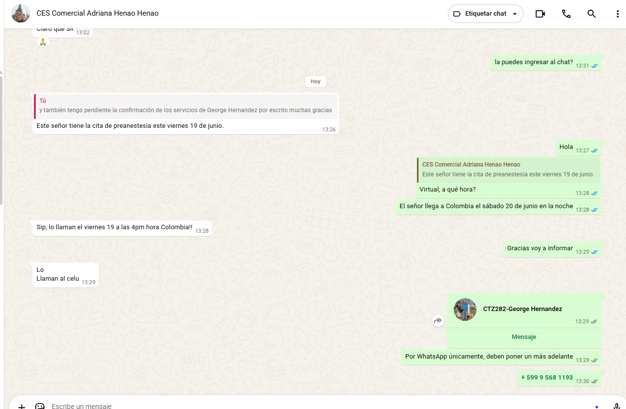

 | CIRUGIA CLÍNICA CES

VUELO
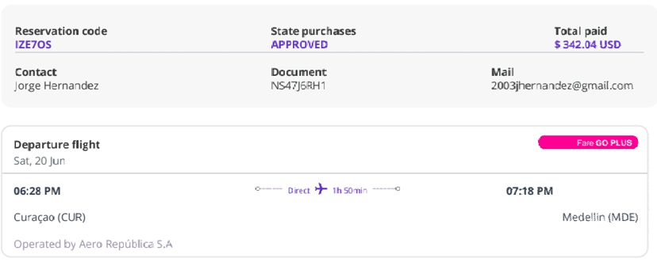
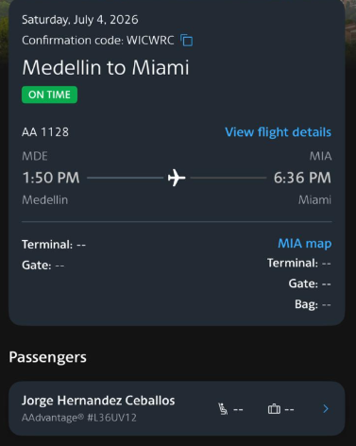
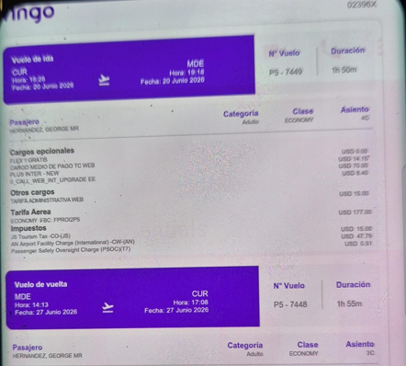
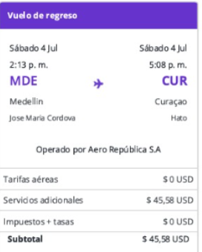
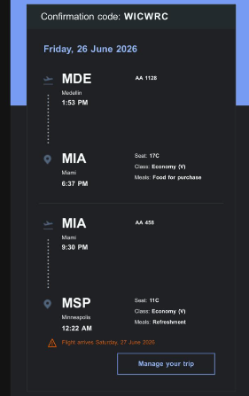
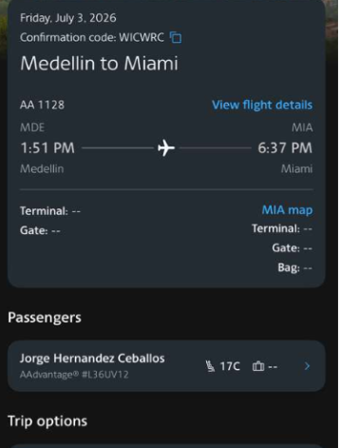
Jorge Andres 20 al 26 de junio |  | Jorge Andres 20 al 03 de Julio |  | George 20 al 27 de junio | George 20 al 04 de Julio
IZE7OS | Wingo | WICWRC | CAMBIO DE VUELO | 02396X | CAMBIO DE VUELO

VIAJE AGOSTO
